ERD
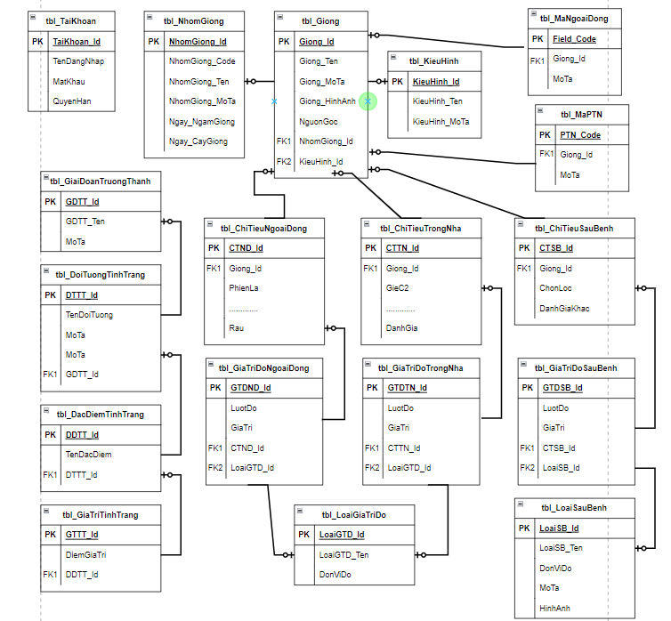

GhiChu
CÁC GIAI ĐOẠN SINH TRƯỞNG CỦA CÂY LÚA | CÁC ĐẶC ĐIỂM TÍNH TRẠNG GIỐNG LÚA
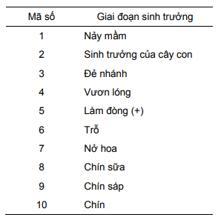
 | TT | Tính trạng | Giai đoạn | Mức độ biểu hiện | Điểm
 | 1 | Lá: Chiều dài của lá sát dưới lá đòng | 2023-04-05 | Tính bằng cm
 | 2 | Lá: Chiều rộng của lá sát dưới lá đòng | 2023-04-05 | Đo chỗ rộng nhất của lá
 | 3 | Lá: Màu sắc phiến lá | 2023-04-05 | - Xanh nhạt | 3
 |  |  |  | - Xanh | 5
 |  |  |  | - Xanh đậm | 7
 | 4 | Lá: Sự phân bố của các sắc tố khác | 2023-04-05 | - Không có | 1
 |  |  |  | - Ở đỉnh | 2
 |  |  |  | - Ở viền lá | 3
 |  |  |  | - Có vệt | 4
 |  |  |  | - Toàn bộ lá | 5
 | 5 | Tai lá: Màu sắc | 2023-04-05 | - Xanh nhạt | 1
 |  |  |  | - Tím | 2
 | 6 | Góc nhánh: đo góc giữa nhánh mẹ và nhánh con | 2023-04-05 | - Thẳng:<300 | 1
 |  |  |  | - Trung bình » 450 | 2
 |  |  |  | - Mở rộng » 600 | 3
 |  |  |  | - Nằm ngang>600 | 4
 |  |  |  | - Nằm rạp | 5
 | 7 | Bẹ lá: Màu sắc gốc bẹ lá | 2023-04-05 | - Xanh | 1
 |  |  |  | - Có sọc tím | 2
 |  |  |  | - Tím nhạt | 3
 |  |  |  | - Tím | 4
 | 8 | Lá: Độ phủ lông của lá sát dưới lá đòng (dùng tay vuốt ngược lá, đánh giá sự có mặt của lông) | 2023-04-05 | - Không có lông | 1
 |  |  |  | - Trung bình | 2
 |  |  |  | - Nhiều | 3
 | 9 | Lá: Góc độ lá (đo góc giữa lá sát lá đòng và thân chính) | 2023-04-05 | - Đứng | 1
 |  |  |  | - Ngang | 5
 |  |  |  | - Rũ xuống | 9
 | 10 | Gốc lá: Màu sắc | 2023-04-05 | - Xanh nhạt | 1
 |  |  |  | - Xanh | 2
 |  |  |  | - Tím | 3
 | 11 | Thìa lìa: Độ dài của thìa lìa | 2023-05-06 | (tính bằng cm từ cổ lá đến đỉnh thìa lìa)
 | 12 | Thìa lìa: Màu sắc | 2023-05-06 | - Trắng | 1
 |  |  |  | - Sọctím | 2
 |  |  |  | - Tím | 3
 | 13 | Thìa lìa: Hình dạng | 2023-05-06 | - Nhọn đến hơi nhọn | 1
 |  |  |  | - Xẻ đôi | 2
 |  |  |  | - Chóp cụt | 3
 | 14 | Thời kỳ làm đòng: Khi có 50% số cây có đòng | 2023-05-06 | - Rất sớm | 1
 |  |  |  | - Sớm | 3
 |  |  |  | - Trung bình | 5
 |  |  |  | - Muộn | 7
 |  |  |  | - Rất muộn | 9
 | 15 | Lá đòng: Góc độ lá đòng (đo góc giữa trục bông và gốc lá đòng) | 2023-05-06 | - Đứng | 1
 |  |  |  | - Trung bình | 3
 |  |  |  | - Ngang | 5
 |  |  |  | - Rũ xuống | 7
 | 16 | Khả năng thoát cổ bông: | 6 | - Thoát tốt: gốc bông hiện rõ1 đoạn phía trên gối lá đòng | 1
 |  |  |  | - Thoát TB: gốc bông ở phía trên cổ lá đòng. | 2
 |  |  |  | - Thoát không hoàn toàn: Gốc bông thấp hơn cổ lá đòng | 3
 |  |  |  | - Bị ấp bẹ: bông bị ấp một phần hay toàn bộ trong bẹ lá đòng | 4
 | 17 | Số nhánh: | 2023-06-07 | (Đếm tổng số nhánh hữu hiệu và vô hiệu)
 | 18 | Chiều cao cây: tính bằng cm, đo từ mặt đất đến chóp bông, không kể râu hạt | 2023-07-08 | + Lùn: | 1
 |  |  |  | - Vùng trũng < 110cm
 |  |  |  | - Vùng cao < 90cm
 |  |  |  | + Trung bình: | 5
 |  |  |  | - Vùng trũng <110-130cm
 |  |  |  | - Vùng cao <90-125cm
 |  |  |  | + Cao: | 9
 |  |  |  | - Vùng trũng >130cm
 |  |  |  | - Vùng cao >125cm
 | 19 | Gốc thân: Màu sắc | 2023-07-09 | - Xanh | 1
 |  |  |  | - Vàng nhạt | 2
 |  |  |  | - Sọc tím | 3
 |  |  |  | - Tím | 4
 | 20 | Gốc thân: Đường kính lóng gốc | 2023-07-09 | - Mảnh | 1
 |  |  |  | - Trung bình | 3
 |  |  |  | - To | 5
 | 21 | Bông: Chiều dài bông | 8 | Đo từ cổ bông đến đỉnh bông tính bằng cm
 | 22 | Bông: Dạng bông (Căn cứ vào cách phân gié, góc độ gié với trục chính, mức độ đóng hạt để nhận xét) | 8 | - Chụm | 1
 |  |  |  | - Trung bình | 5
 |  |  |  | - Xoè | 9
 | 23 | Bông: Độ cong trục bông | 2023-07-09 | - Thẳng đứng | 1
 |  |  |  | - Cong nhiều | 2
 | 24 | Hạt thóc: Tình trạng có râu đầu hạt | 2023-07-09 | - Không có râu | 0
 |  |  |  | - 1 phần hạt có râu ngắn | 1
 |  |  |  | - Toàn bộ hạt có râu ngắn | 5
 |  |  |  | - 1 phần hạt có râu dài | 7
 |  |  |  | - Toàn bộ hạt có râu dài | 9
 | 25 | Vỏ trấu: Độ phủ lông trên vỏ | 2023-07-09 | - Nhẵn | 1
 |  |  |  | - Lông trên sống vỏ trấu | 2
 |  |  |  | - Lông trên đỉnh hạt | 3
 |  |  |  | - Lông ngắn | 4
 |  |  |  | - Lông dài | 5
 | 26 | Gié cấp 2: | 2023-08-09 | - Không có | 0
 |  |  |  | - Ít | 1
 |  |  |  | - Nhiều | 2
 |  | Thời gian sinh trưởng: Khi 80% số hạt trên bông chín | 9 | - Rất sớm | 1
 | 27 |  |  | - Sớm | 3
 |  |  |  | - Trung bình | 5
 |  |  |  | - Muộn | 7
 |  |  |  | - Rất muộn | 9
 | 28 | Bông: Độ rụng hạt | 9 | - Khó: < 1% hạt rụng | 1
 |  |  |  | - Khó vừa: 1-5% | 2
 |  |  |  | - Trung bình: 6-25% | 3
 |  |  |  | - Dễ rụng hạt: 26-50% | 4
 |  |  |  | - Rất dễ rụng hạt: >505 | 5
 | 29 | Vỏ trấu: Màu sắc vỏ trấu | 9 | - Trắng | 1
 |  |  |  | - Vàng nhạt | 2
 |  |  |  | - Vàng | 3
 |  |  |  | - Nâu | 4
 |  |  |  | - Đỏ | 5
 |  |  |  | - Tím | 6
 |  |  |  | - Đen | 7
 | 30 | Mày trên: Màu sắc | 9 | - Vàng rơm | 1
 |  |  |  | - Vàng | 2
 |  |  |  | - Đỏ | 3
 |  |  |  | - Tím | 4
 | 31 | Mày trên: Chiều dài | 9 | - Không có | 0
 |  |  |  | - Ngắn: <1,5mm | 1
 |  |  |  | - Trung bình: 1,6-2,5mm | 3
 |  |  |  | - Dài: >2,5mm< vỏ trấu | 5
 |  |  |  | - Quá dài: > vỏ trấu | 7
 |  |  |  | - Không cân xứng | 9
 | 32 | Dạng hạt thóc: | 9 | - Tròn | 1
 |  |  |  | - Bầu (bán tròn) | 3
 |  |  |  | - Trung bình (bán thoi) | 5
 |  |  |  | - Thon dài (hình thoi) | 7
 | 33 | Gạo xay: Chiều dài hạt | 9 | - Ngắn:<5,5mm | 1
 |  |  |  | - Trung bình: 5,51-6,6 | 3
 |  |  |  | - Dài: 6,61-7,5mm | 5
 |  |  |  | - Rất dài: >7,5mm | 7
 | 34 | Gạo xay: màu sắc | 9 | - Trắng | 1
 |  |  |  | - Nâu nhạt | 3
 |  |  |  | - Nâu đậm | 5
 |  |  |  | - Đỏ | 7
 |  |  |  | - Tím | 9
 | 35 | Gạo xay: Dạng hạt (Tỷ lệ D/R) | 9 | - Tròn:<1 | 1
 |  |  |  | - Bầu: 1-2 | 3
 |  |  |  | - Trung bình:2,1-3 | 5
 |  |  |  | - Thon dài: >3 | 7
 | 36 | Gạo xay: Độ bạc bụng | 9 | - Không | 0
 |  |  |  | - Ít (< 10% diện tích hạt) | 1
 |  |  |  | - TB: (11-20% DT hạt) | 5
 |  |  |  | - Nhiều (>20%) | 9
 | 37 | Dạng nội nhũ: phản ứng với KI-I 1%, gạo cứng có màu nâu, gạo dẻo có màu xanh đen | 9 | - Không dẻo | 1
 |  |  |  | - Dẻo | 2
 |  |  |  | - Trung bình | 3
 | 38 | Khối lượng 1000 hạt: cân hạt ở độ ẩm 13% | 9 | - Rất thấp | 1
 |  |  |  | - Thấp | 3
 |  |  |  | - Trung bình | 5
 |  |  |  | - Cao | 7
 |  |  |  | - Rất cao | 9
 | 39 | Thời gian trổ bông: Khi có 50% số cây trông quần thể trổ hoa | 6 | Ghi nhận thời gian trổ | 2023-06-07

